VIO
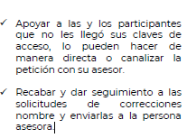
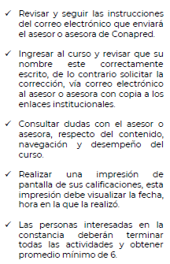
Instituto Politécnico Nacional
Secretaría de Administración
Modelo de Accesibilidad:IPN incluyente
Programa Conéctate_CONAPRED 2021

FORMATO DE REGISTRO PARTICIPANTES A CURSOS EN LÍNEA

Instrucciones:
a) Nombre (s) y los dos apellidos SIN NEGRITAS, fuente Arial 11.
b ) Nombre (s) y los dos apellidos, escritos con MAYÚSCULAS y MINÚSCULAS, sin abreviación (verificar no repetir registros).
c) Nombre (s) y apellidos SIN ERRORES ORTOGRÁFICOS (acentos), favor de verificar antes de enviar.
d) Anotar un solo un correo electrónico correcto y completo. Favor de verificar antes de enviar (Favor de no repetir mails).
e) En casilla de género,el CONAPRED para visibilizar a todas las personas sin importar el égenero con el que se identifiquen anotar M si es mujer, H si es hombre.o bien O otra identidad
f) En Estado de la República registrar la ubicación del Centro de trabajo del participante sin abreviaturas y completo.
g) Número de Empleado.
h) Tipo de personal anotar P si es PAAE, D si es Docente o M si es Mando.

Enviar a la direccion: modelodeaccesibilidad@ipn.mx

CURSO:Prevención social de las violencias con enfoque antidiscriminatorio (3 de mayo al 16 de mayo)

No. | Nombre(s) | Apellido(s) | Correo electrónico | Identidad de género M= Mujer H= Hombre O=Otra Identidad | Estado de la República | Curso (acrónimo) | Dependencia Politécnica | Número de Empleado | PAAE= P Docente= D Mando =M
1 |  |  |  |  |  | VIO
2 |  |  |  |  |  | VIO
3 |  |  |  |  |  | VIO
4 |  |  |  |  |  | VIO
5 |  |  |  |  |  | VIO
6 |  |  |  |  |  | VIO
7 |  |  |  |  |  | VIO
8 |  |  |  |  |  | VIO

 | Actividades de apoyo del Enlace y del Asesor del Modelo de Accesibilidad |  |  | Recomendaciones para Participantes

